表1
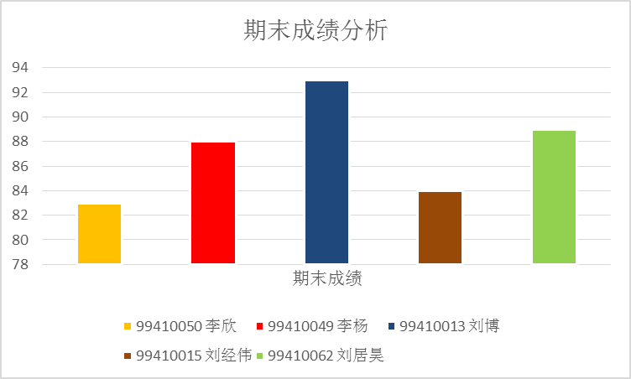
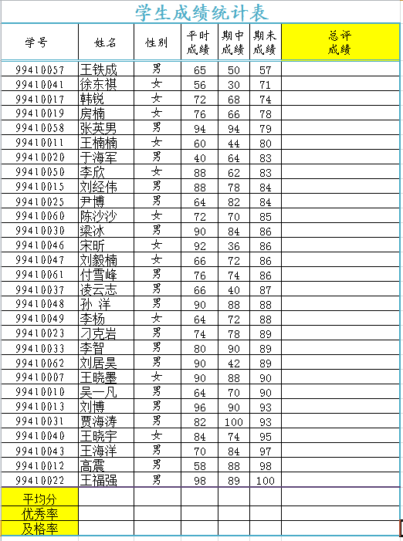
学生成绩统计表
学号 | 姓名 | 性别 | 平时成绩 | 期中成绩 | 期未成绩 | 总评 成绩
99410057 | 王铁成 | 男 | 65 | 50 | 57
99410041 | 徐东祺 | 女 | 56 | 30 | 71
99410017 | 韩锐 | 女 | 72 | 68 | 74
99410019 | 房楠 | 女 | 76 | 66 | 78
99410058 | 张英男 | 男 | 94 | 94 | 79
99410011 | 王楠楠 | 女 | 60 | 44 | 80
99410020 | 于海军 | 男 | 40 | 64 | 83
99410050 | 李欣 | 女 | 88 | 62 | 83
99410015 | 刘经伟 | 男 | 88 | 78 | 84
99410025 | 尹博 | 男 | 64 | 82 | 84
99410060 | 陈沙沙 | 女 | 72 | 70 | 85
99410030 | 梁冰 | 男 | 90 | 84 | 86
99410046 | 宋昕 | 女 | 92 | 36 | 86
99410047 | 刘毅楠 | 女 | 66 | 72 | 86
99410061 | 付雪峰 | 男 | 76 | 74 | 86
99410037 | 凌云志 | 男 | 66 | 40 | 87
99410048 | 孙 洋 | 男 | 90 | 88 | 88
99410049 | 李杨 | 女 | 64 | 72 | 88
99410023 | 刁克岩 | 男 | 74 | 78 | 89
99410033 | 李智 | 男 | 80 | 90 | 89
99410062 | 刘居昊 | 男 | 90 | 42 | 89
99410007 | 王晓墨 | 女 | 90 | 88 | 90
99410010 | 吴一凡 | 男 | 64 | 70 | 90
99410013 | 刘博 | 男 | 96 | 90 | 93
99410031 | 贾海涛 | 男 | 82 | 100 | 93
99410040 | 王晓宇 | 女 | 84 | 74 | 95
99410043 | 王海洋 | 男 | 70 | 84 | 97
99410012 | 高震 | 男 | 58 | 88 | 98
99410022 | 王福强 | 男 | 98 | 89 | 100
平均分
优秀率
及格率

首先按图片格式化表格：标题楷体18号，跨列居中；列标题楷体居中。行高为18。
(1)用公式计算出所有学生的“总评成绩”。
总评成绩=平时成绩*0.2+期中成绩*0.3+期未成绩*0.5
(2)在第32行，用公式分别计算出“平时成绩、期中成绩、期未成绩、总评成绩”的平均值。
(3)在第33、34行，用COUNTIF公式分别计算出“平时成绩、期中成绩、期未成绩、总评成绩”的优秀率（>90）和及格率（>60）。
(4)用条件格式将总评成绩<60分的红色字体加粗显示；总评成绩>=90分的蓝色填充绿色文本。
(5)应用高级筛选，筛选出总评成绩大于90且平时成绩大于90的记录，和总评成绩小于60分的记录
(6)应用高级筛选，筛选出姓刘的男生，和姓李的女生的记录。
(7) 将筛选记录生成图表如下图所示，并在新的工作表中显示，新工作表命名为“图表”。
(8) 在最右侧增加“优等生”列，总评成绩为90分以上且平时成绩也是90分以上的学生“是”，否则“不是”。
(9)为 工作表插入页眉“成绩单”。

筛选
(1) 按学号“升序”进行排序。 （2‘）
(2) 筛选出“期中成绩”大于等于90分的记录。（2‘）
(3) 将工作表名改为“筛选”。（1‘）
(4)将此工作表复制为排序表。在排序表中按性别男、女排序，性别相同的按期末成绩的降序排列。
（5）在排序表中筛选出期末成绩大于90分的女同学和不及格的男同学记录。
（6）将此表复制为分类汇总表，在分类汇总表中增加一列“班级”，内容一次填入“一班、二班、三班”，分类统计各班男女同学的人数。
学生成绩统计表
学号 | 姓名 | 性别 | 平时成绩 | 期中成绩 | 期未成绩
99410040 | 王晓宇 | 女 | 84 | 74 | 95
99410047 | 刘毅楠 | 女 | 66 | 72 | 86
99410050 | 李欣 | 女 | 88 | 62 | 83
99410017 | 韩锐 | 女 | 72 | 68 | 74
99410022 | 王福强 | 男 | 98 | 89 | 100
99410031 | 贾海涛 | 男 | 82 | 100 | 93
99410023 | 刁克岩 | 男 | 74 | 78 | 89
99410048 | 孙 洋 | 男 | 90 | 88 | 88
99410030 | 梁冰 | 男 | 90 | 84 | 86
99410020 | 于海军 | 男 | 40 | 64 | 83
99410007 | 王墨 | 女 | 90 | 88 | 90
99410046 | 宋昕 | 女 | 92 | 36 | 86
99410011 | 王楠 | 女 | 60 | 44 | 80
99410041 | 徐东祺 | 女 | 56 | 30 | 71
99410012 | 高震 | 男 | 58 | 88 | 98
99410013 | 刘博 | 男 | 96 | 90 | 93
99410033 | 李智 | 男 | 80 | 90 | 89
99410037 | 凌云志 | 男 | 66 | 40 | 87
99410015 | 刘经伟 | 男 | 88 | 78 | 84
99410058 | 张英男 | 男 | 94 | 94 | 79
99410049 | 李杨 | 女 | 64 | 72 | 88
99410060 | 陈沙沙 | 女 | 72 | 70 | 85
99410019 | 王楠 | 女 | 76 | 66 | 78
99410043 | 王海洋 | 男 | 70 | 84 | 97
99410010 | 吴一凡 | 男 | 64 | 70 | 90
99410062 | 刘居昊 | 男 | 90 | 42 | 89
99410061 | 付雪峰 | 男 | 76 | 74 | 86
99410025 | 尹博 | 男 | 64 | 82 | 84
99410057 | 王铁成 | 男 | 65 | 50 | 57
平均值

表2
学生成绩统计表
学号 | 姓名 | 性别 | 期未成绩
99410007 | 王墨 | 女 | 90
99410010 | 吴一凡 | 男 | 90
(1)对标题行（A1：D1单元格区域）进行“合并居中”，并把标题文字设为“黑体16磅”。 ( 2’)
(2)按“性别”汇总出期未成绩的平均值，显示2级信息。(操作时请先按性别排序，再做分类汇总) (3’)
(3)将汇总出来的平均值数据保留1位小数。(1’)
99410011 | 王楠 | 女 | 80
99410012 | 高震 | 男 | 98
99410013 | 刘博 | 男 | 93
99410015 | 刘经伟 | 男 | 84
99410017 | 韩锐 | 女 | 74
99410019 | 王楠 | 女 | 78
99410020 | 于海军 | 男 | 83
99410022 | 王福强 | 男 | 100
99410023 | 刁克岩 | 男 | 89
99410025 | 尹博 | 男 | 84
99410030 | 梁冰 | 男 | 86
99410031 | 贾海涛 | 男 | 93
99410033 | 李智 | 男 | 89
99410037 | 凌云志 | 男 | 87
99410040 | 王晓宇 | 女 | 95
99410041 | 徐东祺 | 女 | 71
99410043 | 王海洋 | 男 | 97
99410046 | 宋昕 | 女 | 86
99410047 | 刘毅楠 | 女 | 86
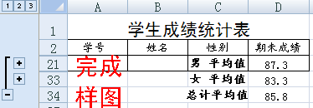
99410048 | 孙 洋 | 男 | 88
99410049 | 李杨 | 女 | 88
99410050 | 李欣 | 女 | 83
99410057 | 王铁成 | 男 | 57
99410058 | 张英男 | 男 | 79
99410060 | 陈沙沙 | 女 | 85
99410061 | 付雪峰 | 男 | 86
99410062 | 刘居昊 | 男 | 89

组合图&主次坐标轴
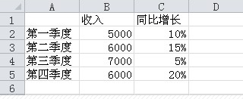

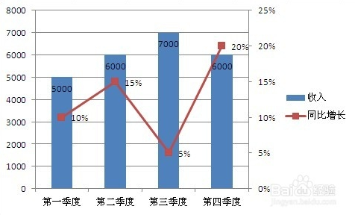

数据查找
学生成绩统计表
学号 | 姓名 | 性别 | 平时成绩 | 期中成绩 | 期末成绩 | 学号 | 姓名 | 期末成绩
99410040 | 王晓宇 | 女 | 84 | 74 | 95
99410047 | 刘毅楠 | 女 | 66 | 72 | 86
99410050 | 李欣 | 女 | 88 | 62 | 83
99410017 | 韩锐 | 女 | 72 | 68 | 74
99410022 | 王福强 | 男 | 98 | 89 | 100
99410031 | 贾海涛 | 男 | 82 | 100 | 93
99410023 | 刁克岩 | 男 | 74 | 78 | 89
99410048 | 孙 洋 | 男 | 90 | 88 | 88
99410030 | 梁冰 | 男 | 90 | 84 | 86
99410020 | 于海军 | 男 | 40 | 64 | 83
99410007 | 王墨 | 女 | 90 | 88 | 90
99410046 | 宋昕 | 女 | 92 | 36 | 86
99410011 | 王楠 | 女 | 60 | 44 | 80
99410041 | 徐东祺 | 女 | 56 | 30 | 71
使用VLOOKUP函数完成下列操作要求：在单元格J3内输入学生学号，即可查询学生姓名和成绩。 姓名、成绩分别自动填充在K3和L3单元格内。
例如：在单元格J3内输入学号99410019，即可在K3和L3单元个内自动填充：王楠，78。
99410012 | 高震 | 男 | 58 | 88 | 98
99410013 | 刘博 | 男 | 96 | 90 | 93
99410033 | 李智 | 男 | 80 | 90 | 89
99410037 | 凌云志 | 男 | 66 | 40 | 87
99410015 | 刘经伟 | 男 | 88 | 78 | 84
99410058 | 张英男 | 男 | 94 | 94 | 79
99410049 | 李杨 | 女 | 64 | 72 | 88
99410060 | 陈沙沙 | 女 | 72 | 70 | 85
99410019 | 王楠 | 女 | 76 | 66 | 78
99410043 | 王海洋 | 男 | 70 | 84 | 97
99410010 | 吴一凡 | 男 | 64 | 70 | 90
99410062 | 刘居昊 | 男 | 90 | 42 | 89
99410061 | 付雪峰 | 男 | 76 | 74 | 86
99410025 | 尹博 | 男 | 64 | 82 | 84
99410057 | 王铁成 | 男 | 65 | 50 | 57
平均值

